bugs
bugID | Summury (где? что? когда?) | Description | Steps to reproduce | Severity | Attachment
T-1 | Children: Утеря данных: при попытке создать таблицу, содержащую более 5 записей, приложение аварийно завершает работу | Фактический результат: при попытке создать шестую запись появляется сообщение об ошибке и приложение аварийно завершает работу Ожидаемый результат: приложение должно позволять создание более 6 записей с последующим появлением scroll (согласно R 4003 ) | Шаги воспроизведения: 1. Открыть приложение Test for Testers 2. Перейти на вкладку Children 3. Создать 5 записей о детях, используя кнопку Add Child | critical | 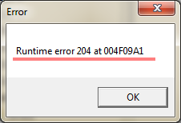
T-2 | Husband: В поля First Name можно вводить цифры | Фактический результат: в поля First Name возможно вводить цифры Ожидаемый результат: в поля First Name нельзя вводить цифры (согласно BR 1003 ) | Шаги воспроизведения: 1. Открыть приложение Test for Testers 2. Перейти на вкладку Husband: 3. Выделить поля First Name 4. Написать цифры | major
T-3 | Husband: В поля Middle Name можно вводить цифры | Фактический результат: в поля Middle Name возможно вводить цифры Ожидаемый результат: в поля Middle Name нельзя вводить цифры (согласно BR 1003 ) | Шаги воспроизведения: 1. Открыть приложение Test for Testers 2. Перейти на вкладку Husband: 3. Выделить поля Middle Name 4. Написать цифры | major
T-4 | Husband: В поля Last Name можно вводить цифры | Фактический результат: в поля Last Name возможно вводить цифры Ожидаемый результат: в поля Last Name нельзя вводить цифры (согласно BR 1003 ) | Шаги воспроизведения: 1. Открыть приложение Test for Testers 2. Перейти на вкладку Husband: 3. Выделить поля Last Name 4. Написать цифры | major
T-5 | Wife: В поля First Name можно вводить цифры | Фактический результат: в поля First Name возможно вводить цифры Ожидаемый результат: в поля First Name нельзя вводить цифры (согласно BR 1003 ) | Шаги воспроизведения: 1. Открыть приложение Test for Testers 2. Перейти на вкладку Wife: 3. Выделить поля First Name 4. Написать цифры | major
T-6 | Wife: В поля Middle Name можно вводить цифры | Фактический результат: в поля Middle Name возможно вводить цифры Ожидаемый результат: в поля Middle Name нельзя вводить цифры (согласно BR 1003 ) | Шаги воспроизведения: 1. Открыть приложение Test for Testers 2. Перейти на вкладку Wife: 3. Выделить поля Middle Name 4. Написать цифры | major
T-7 | Wife: В поля Last Name можно вводить цифры | Фактический результат: в поля Last Name возможно вводить цифры Ожидаемый результат: в поля Last Name нельзя вводить цифры (согласно BR 1003 ) | Шаги воспроизведения: 1. Открыть приложение Test for Testers 2. Перейти на вкладку Wife: 3. Выделить поля Last Name 4. Написать цифры | major
T-8 | Husband: В поля First Name можно вводить больше 50 символов | Фактический результат: в поля First Name возможно вводить больше 50 символов Ожидаемый результат: в поля First Name нельзя вводить больше 50 символов (согласно BR 1003 ) | Шаги воспроизведения: 1. Открыть приложение Test for Testers 2. Перейти на вкладку Husband: 3. Выделить поля First Name 4. Написать больше 50 символов | major
T-9 | Husband: В поля Middle Name можно вводить больше 50 символов | Фактический результат: в поля Middle Name возможно вводить больше 50 символов Ожидаемый результат: в поля Middle Name нельзя вводить больше 50 символов (согласно BR 1003 ) | Шаги воспроизведения: 1. Открыть приложение Test for Testers 2. Перейти на вкладку Husband: 3. Выделить поля Middle Name 4. Написать больше 50 символов | major
T-10 | Husband: В поля Last Name можно вводить больше 50 символов | Фактический результат: в поля Last Name возможно вводить цифры Ожидаемый результат: в поля Last Name нельзя вводить больше 50 символов (согласно BR 1003 ) | Шаги воспроизведения: 1. Открыть приложение Test for Testers 2. Перейти на вкладку Husband: 3. Выделить поля Last Name 4. Написать больше 50 символов | major
T-11 | Wife: В поля First Name можно вводить больше 50 символов | Фактический результат: в поля First Name возможно вводить больше 50 символов Ожидаемый результат: в поля First Name нельзя вводить больше 50 символов (согласно BR 1003 ) | Шаги воспроизведения: 1. Открыть приложение Test for Testers 2. Перейти на вкладку Wife: 3. Выделить поля First Name 4. Написать больше 50 символов | major
T-12 | Wife: В поля Middle Name можно вводить больше 50 символов | Фактический результат: в поля Middle Name возможно вводить больше 50 символов Ожидаемый результат: в поля Middle Name нельзя вводить больше 50 символов (согласно BR 1003 ) | Шаги воспроизведения: 1. Открыть приложение Test for Testers 2. Перейти на вкладку Wife: 3. Выделить поля Middle Name 4. Написать больше 50 символов | major
T-13 | Wife: В поля Last Name можно вводить больше 50 символов | Фактический результат: в поля Last Name возможно вводить больше 50 символов Ожидаемый результат: в поля Last Name нельзя вводить больше 50 символов (согласно BR 1003 ) | Шаги воспроизведения: 1. Открыть приложение Test for Testers 2. Перейти на вкладку Wife: 3. Выделить поля Last Name 4. Написать больше 50 символов | major
T-14 | Husband: Если заполнить поля имя и фамилию то автомотически напишется возрост 121 | Фактический результат: при заполнение полей имени и фамилии автоматически заполняется поле Age Ожидаемый результат: приложение не должно автомотически заполнять поля Age при заполнении имени и фамилиии | Шаги воспроизведения: 1. Открыть приложение Test for Testers 2. Перейти на вкладку Husband 3. Заполнить поля имени и фамилии | minor | 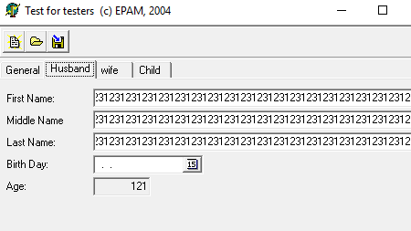
T-15 | Wife: Если заполнить поля имя и фамилию то автомотически напишется возрост 122 | Фактический результат: при заполнение полей имени и фамилии автоматически заполняется поле Age Ожидаемый результат: приложение не должно автомотически заполнять поля Age при заполнении имени и фамилиии | Шаги воспроизведения: 1. Открыть приложение Test for Testers 2. Перейти на вкладку Wife 3. Заполнить поля имени и фамилии | minor
T-16 | Children: Кнопка удаления записей активна если записей нет | Фактический результат: при попытке создать шестую запись появляется сообщение об ошибке и приложение аварийно завершает работу Ожидаемый результат: кнопка удалить запись не должна быть активной пре отсудствие записей (согласно R 4004.1 ) | Шаги воспроизведения: 1. Открыть приложение Test for Testers 2. Перейти на вкладку Children 3. Нажать на кнопку удалить запись | major | 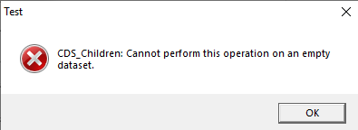
T-17 | Children: Можно создать запись с именем состоящим из цифр | Фактический результат: можно создать запись имя ребёнка которой состоит из циф Ожидаемый результат: в поле имени не должно быть возможным вводить цифры | Шаги воспроизведения: 1. Открыть приложение Test for Testers 2. Перейти на вкладку Children 3. Нажать на кнопку удалить запись | major | 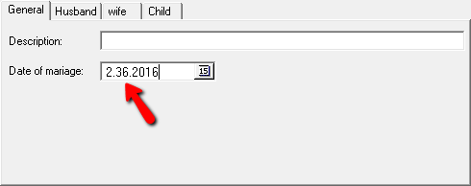 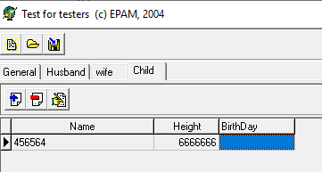
T-18 | Children: Можно создать запись с невозможно большим ростом | Фактический результат: можно создать запись с невозможно большим ростом Ожидаемый результат: в приложении не должно быть возможным создавать записи ребёнка с ростом более 400. | Шаги воспроизведения: 1. Открыть приложение Test for Testers 2. Перейти на вкладку Children 3. Нажать на кнопку удалить запись | major

